Solicitud gráfica
 | Área: | Matemáticas |  |  | Fecha:
 | Grado: | 8 |  |  | 2016-02-18
 | Título del tema: | Los métodos de razonamiento |  |  | ¿Cuaderno de estudio o recurso? | Recurso
 | Editor: | Josué Malagón |  |  | Motor del recurso | M8A

 | Código guión o recurso: | MA_08_08_CO_REC60 | ← Para determinar este código, visite la hoja de Ayuda
 |  |  |  |  | ESPECIFICACIÓN DE ARCHIVOS A ENTREGAR
Núm. | Archivo Shutterstock o ruta en web | Imagen para: | Tipo | Ubicación de la imagen en el recurso M8A | Nombre imagen SMALL | Tamaño imagen SMALL | Nombre imagen ZOOM | Tamaño imagen ZOOM | Descripción | Observaciones
IMG01 | 188821055 | Recurso M8A | Fotografía | Contenido | MA_08_08_CO_REC60_IMG01n.png | 286 x 286 px | MA_08_08_CO_REC60_IMG01a.png | 500 x 500 px | 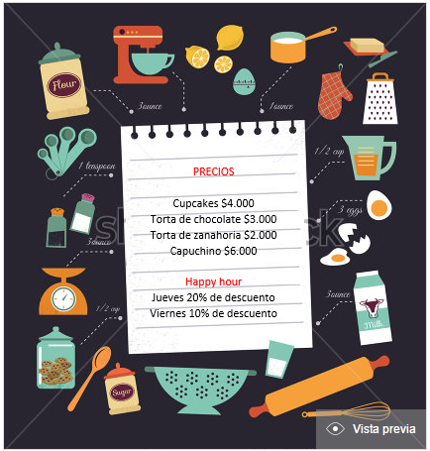 Preguntas uno y dos | Escribir en la pizarra: PRECIOS Cupcakes $ 4000 Torta de chocolate $ 3000 Torta de zanahoria $ 2000 Capuchino $6000 Happy hour Jueves 20% de descuento Viernes 10% de descuento
IMG02 | 136538528 | Recurso M8A | Fotografía | Contenido | MA_08_08_CO_REC60_IMG02n.png | 286 x 286 px | MA_08_08_CO_REC60_IMG02a.png | 500 x 500 px | 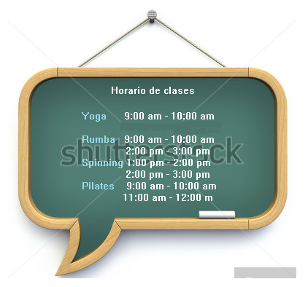 Preguntas tres y cuatro | Escribir en el tablero Horario de clases Yoga 9:00 a.m. - 10:00 a.m. Rumba 9:00 a.m. - 10:00 a.m. 2:00 p.m. - 3:00 p.m. Spinning 1:00 p.m. - 2:00 p.m. 2:00 p.m. - 3:00 p.m. Pilates 9:00 a.m. - 10:00 a.m. 11:00 a.m. - 12:00 m.
IMG03 | 185324501 | Recurso M8A | Fotografía | Contenido | MA_08_08_CO_REC60_IMG03n.png | 286 x 286 px | MA_08_08_CO_REC60_IMG03a.png | 500 x 500 px | 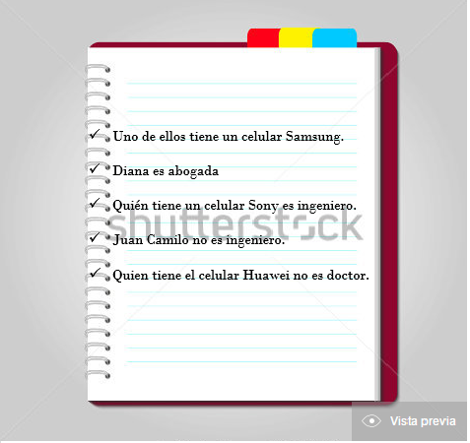 Pregunta cinco | Escribir en la libreta ✓ Uno de ellos tiene un celular Samsung. ✓ Diana es abogada, ✓ Quien tiene un celular Sony es ingeniero. ✓ Juan Camilo no es ingeniero. ✓ Quien tiene el celular Huawei no es doctor.

